关系图
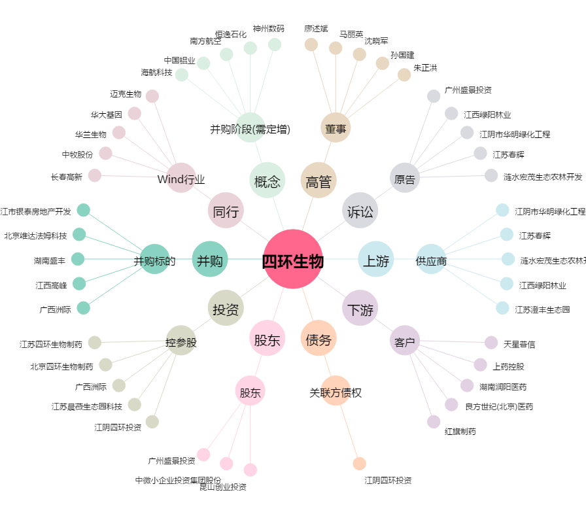
四环生物[000518.SZ] - 关系概览图

